背景设定
一、天使拉斐尔和恶魔克劳利审判某个人物，决定灵魂归属


 | 天使和恶魔形象参考《好兆头》；形象现代，有CP感，轻松搞笑，不能太严肃

 | 开局提供身份选择；
 | 不同身份有不同提示模式，能发现不同彩蛋；
 | 未选的一方成为最终战斗的BOSS；

二、将人物的一生作为一条时间线

 | 人物背景故事通过打字机形式简要介绍

 | 截取重要事件节点作为可探索的关卡

 | 事件最好发生在同一场景内或同一地点

 | 最好通过不同事件把人物的好坏面都展现出来

3.试验剧本设定

 | 冉阿让——雨果《悲惨世界》

玩法要素
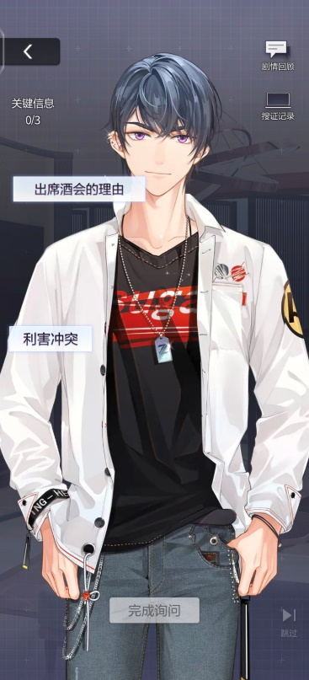
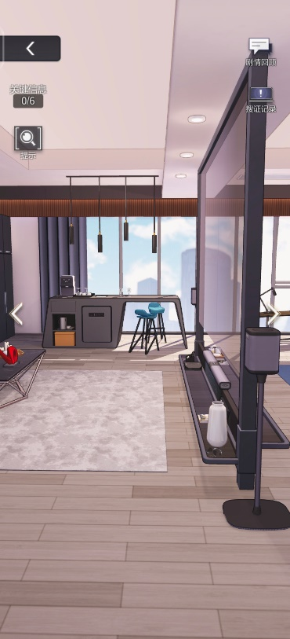
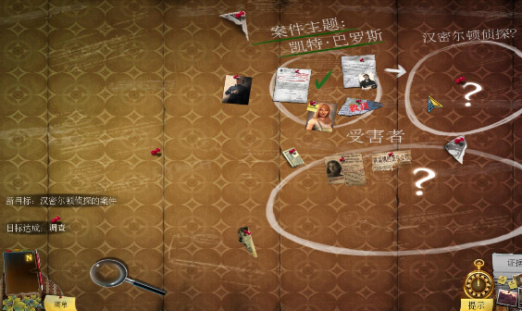
一、身份选择
 | 1.选择天使/恶魔其中一方，方便多周目（不做）
 | 2.不同的对话风格（做成多选项）
 | 3.根据个人喜好可以发现不同彩蛋

二、场景-询问
 | 1.点击图中人物
 | 2.触发对话

三、场景-调查（寻物类解谜）
 | 1.提示场景内线索数量
 | 2.有提示功能，但有冷却时间
 | 3.点击局部区域时，镜头可缩放
 | 4.线索物品可以旋转观察

四、线索整合、推理
 | 1.提出问题，提示该问题包含线索数量，玩家放入线索
 | 2.填错在线索上做提醒标识，降低难度
 | 3.答对一个问题再出下一个

五、路线选择/多结局
 | 1.能开启下一幕的选择只有一个
 | 2.不能开启下一幕的选择标出提示”改变历史/改变人物原来命运“
 | 3.不能开启下一幕的要给结局和成就
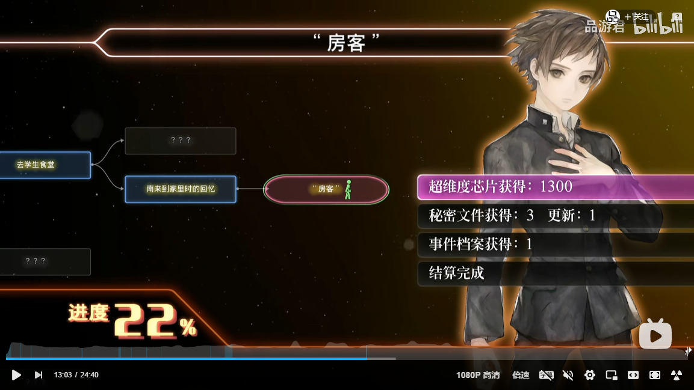
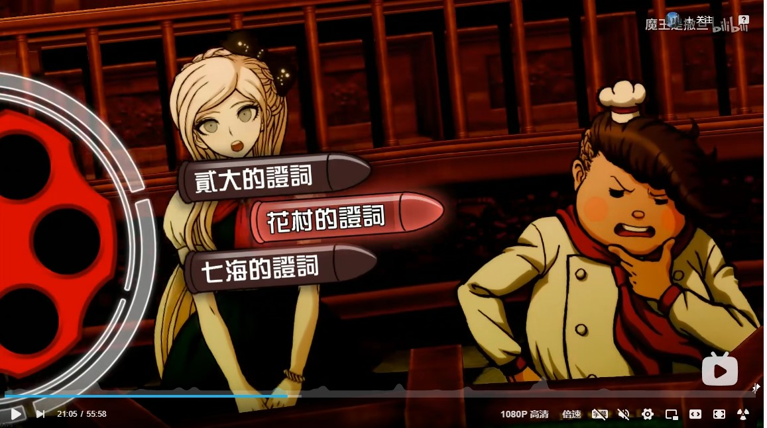
六、节点选择
 | 1.多周目时不用从头开始，玩家可自主选择节点
 | 2.未解锁的节点给予解锁提示
 | 3.显示全结局解锁进度，进度各阶段有奖励

七、案情还原（机关类解谜）
 | 1.包装成案件现场还原，代入到当事人的视角和心理
 | 2.实质是机关类解谜游戏
 | 3.线性解锁，解开一个迷，拿到一个道具，用这个道具去解下一个谜题

八、审判模式
 | 1.对方提问，选择证词反驳
 | 2.有时间限制、无次数限制

九、最终战斗

十、穿插小游戏
 | 1.找不同
 | 2.拼图
 | 3.聚焦（一幅模糊的画面，通过调景深和焦距使其清晰）
 | 4.涂色

剧本大纲

序幕，背景引入
 | 18xx年 | 冉阿让的公寓内 | 夜 | 静态场景+对话
 | 冉阿让即将辞世，天使和恶魔降临，争论由谁带走他的灵魂

身份选择
 | 玩家需要选择天使和恶魔其中一方去回溯冉阿让的一生
 |  | （通关后可再次选择，便于多周目不同体验）

第一幕
 | 1801年 | 巴黎街头一角 | 昼
 | 事件提示
 |  | 面包店失窃通知
 | 场景内询问调查
 |  | 点击场景中的人物、物品触发调查，线索会被收集到笔记本/思维迷宫里（参考《未定事件簿》）
 |  | 最好是线性的，比如杂货店老板是目击者，但他需要报纸——卖报纸的男孩需要硬币——需要找到
 |  | 提示场景中总线索数量
 |  | 存在提示道具，道具有冷却时间，点击一次，可高亮图中一处线索
 |  | 存在彩蛋，天使和恶魔根据自己喜好可以触发不同能力，来获取彩蛋道具解锁成就，如天使爱喝茶，触发茶具彩蛋

 | 整合线索，推理界面
 |  | 展开笔记本/思维迷宫，提出一个问题，玩家组合线索，提示线索数量，选错后有标识方便玩家不再选，完成后再显示下一个问题
 |  | 界面参考《枫叶溪幽灵》

 | 路线选择
 |  | 推断出冉阿让偷了面包，警察将逮捕他，选择是否阻拦（提示阻拦将改变历史）
 |  | 阻拦（改变历史）
 |  |  | 与警察战斗
 |  |  |  | 战斗胜利 | 达成结局：“盗贼冉阿让”，显示文本：冉阿让免受偷窃惩罚后，忍不住后续继续行窃，成为一名小偷
 |  |  |  | 战斗失败 | 达成结局：“恶魔的怜悯‘，显示文本，恶魔替你赶走了警察，冉阿让从此成为了一名盗贼
 |  |  | 达成结局后回到探索主界面，但是玩家可以选择本章某一个节点开始，不用从头开始（界面参考《十三机兵防卫圈》）
 |  | 不阻拦
 |  |  | 显示文本：冉阿让被判5年徒刑，期间四次逃跑，被延长至19年
 |  |  | 解锁第二幕

第二幕
 | 1820年 | 巴黎街头一角 | 昼
 | 事件提示
 |  | 冉阿让被释放后，沦落街头

 | 场景内询问调查
 |  | 触发对话，得到线索

 | 整合线索，推理界面
 |  | 得知市民因为冉阿让入过狱，不敢给他工作，他被当地一个主教收留
 |  | 解锁第三幕

第三幕
 | 1820 | 主教住处 | 夜
 | 事件提示
 |  | 冉阿让被主教收留后，考虑到自己将来的生活，偷走了主教橱柜里的银器

 | 案件还原（冉阿让视角，偷窃的过程）
 |  | 要开橱柜得找钥匙——钥匙在主教身上，得先给主教备上酒——要拿酒得xxx

 | 路线选择
 |  | 冉阿让逃跑途中被警察抓住，抓回到主教住处，选择是否营救
 |  | 救（改变历史）
 |  |  | 与警察战斗
 |  |  |  | 战斗胜利 | 达成结局：”愧疚终身“，冉阿让一辈子无法原谅自己恩将仇报
 |  |  |  | 战斗失败 | 达成结局：”恶魔契约“，恶魔替你打败了警察，冉阿让出于生计同意了恶魔的契约
 |  | 不救
 |  |  | 主教出面，说银器是自己送给冉阿让的，冉阿让被感动，洗心革面
 |  |  | 解锁第四幕

第四幕
 | 18xx年 | 巴黎街头 | 昼
 | 事件提示
 |  | 冉阿让改名换姓，经过努力，成为了市长，巡察街道

 | 场景内询问调查
 |  | 询问大家对市长的印象，得知市长做了许多好事

 | 时间对比
 |  | 引入找不同游戏，比较1820年的巴黎街头和现在有哪些变化
 |  | 解锁第五幕

第五幕
 | 18xx年 | 巴黎街头 | 昼
 | 事件提示
 |  | 沙威警长认为罪人永远是罪人，抓到了一个老头，认为他就是当年的冉阿让，要对他审判

 | 路线选择
 |  | 冉阿让犹豫要不要出面承认自己的真实身份
 |  |  | 承认
 |  |  |  | 开启审判模式
 |  |  |  | 形式参考《弹丸论破》
 |  |  |  | 沙威提问，玩家提供证据证明自己才是冉阿让，那个老人是无辜的
 |  |  |  | 证据简要即可
 |  |  |  | 证明后解锁第六幕
 |  |  | 不承认（改变历史）
 |  |  |  | 达成结局”替罪羔羊“，老人被判刑，冉阿让无颜在当市长，引退后郁郁终身

第六幕
 | 18xx年 | 冉阿让公寓内 | 夜
 | 审判模式
 |  | 天使和恶魔争论灵魂归属
 |  | 如，我选择了天使，则，由恶魔提问，我提供证据，证据显示简要信息就可以了
 |  | 形式参考《弹丸论破》

 | 最终战斗
 |  | 恶魔为BOSS，展开决战
 |  | 战斗失败可以重新挑战
 |  | 战斗胜利后通关这个剧本，达成最终成就”悲惨世界“

